Solicitud gráfica
 | Área: | Matemáticas |  |  | Fecha:
 | Grado: | 8
 | Título del tema: | Los Números reales propiedades y operaciones |  |  | ¿Cuaderno de estudio o recurso? | Recurso
 | Editor: | Josué Malagón |  |  | Motor del recurso | M7A

 | Código guión o recurso: | MA_08_01_REC200 | ← Para determinar este código, visite la hoja de Ayuda
 |  |  |  |  | ESPECIFICACIÓN DE ARCHIVOS A ENTREGAR
Núm. | Archivo Shutterstock o ruta en web | Imagen para: | Tipo | Formato | Nombre imagen SMALL | Tamaño imagen SMALL | Nombre imagen ZOOM | Tamaño imagen ZOOM | Descripción | Observaciones
IMG01 | Ver observaciones | Recurso M7A | Ilustración | Horizontal | MA_08_01_REC200_IMG01n.png | 286 x 286 px | MA_08_01_REC200_IMG01a.png | 500 x 500 px | 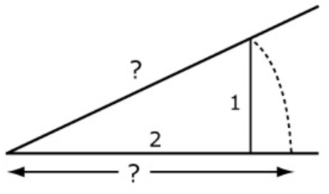 | Ubicación de la raiz cuadrada de 5.
IMG02 | Ver observaciones | Recurso M7A | Ilustración | Horizontal | MA_08_01_REC200_IMG02n.png | 286 x 286 px | MA_08_01_REC200_IMG02a.png | 500 x 500 px |  | raiz cuadrada de tres
IMG03 | Ver observaciones | Recurso M7A | Ilustración | Horizontal | MA_08_01_REC200_IMG03n.png | 286 x 286 px | MA_08_01_REC200_IMG03a.png | 500 x 500 px |  | símbolo de los números naturales
IMG04 | Ver observaciones | Recurso M7A | Ilustración | Horizontal | MA_08_01_REC200_IMG04n.png | 286 x 286 px | MA_08_01_REC200_IMG04a.png | 500 x 500 px |  | símbolo de los números enteros
IMG05 | Ver observaciones | Recurso M7A | Ilustración | Horizontal | MA_08_01_REC200_IMG05n.png | 286 x 286 px | MA_08_01_REC200_IMG05a.png | 500 x 500 px |  | símbolo de los números irracionales
IMG06 | Ver observaciones | Recurso M7A | Ilustración | Horizontal | MA_08_01_REC200_IMG06n.png | 286 x 286 px | MA_08_01_REC200_IMG06a.png | 500 x 500 px |  | símbolo de los números reales
IMG07 | Ver observaciones | Recurso M7A | Ilustración | Horizontal | MA_08_01_REC200_IMG07n.png | 286 x 286 px | MA_08_01_REC200_IMG07a.png | 500 x 500 px |  | símbolo de los números racionales
IMG08 | Ver observaciones | Recurso M7A | Ilustración | Horizontal | MA_08_01_REC200_IMG08n.png | 286 x 286 px | MA_08_01_REC200_IMG08a.png | 500 x 500 px | 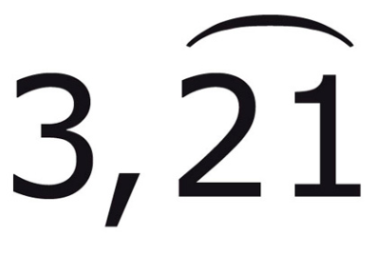 | número decimal periódico
IMG09 | Ver observaciones | Recurso M7A | Ilustración | Horizontal | MA_08_01_REC200_IMG09n.png | 286 x 286 px | MA_08_01_REC200_IMG09a.png | 500 x 500 px | 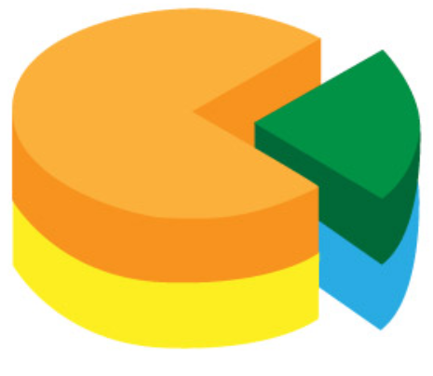 | imagén de un diagrama de torta que busca resaltar la idea de fracción como aprte de un todo.
IMG10 | Ver observaciones | Recurso M7A | Ilustración | Horizontal | MA_08_01_REC200_IMG10n.png | 286 x 286 px | MA_08_01_REC200_IMG10a.png | 500 x 500 px | 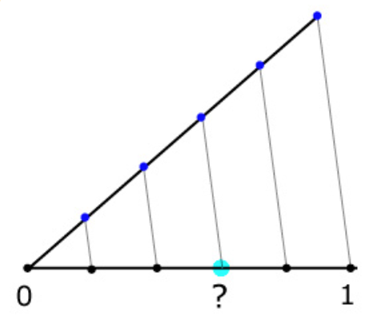 | representación del número 3/5

